Sheet2
Muestras | Resultados de laboratorio mg/L (ppm) |  |  |  |  | Cr(IV) | Cobre | Niquel | Cadmio | Zinc
 | Cr(IV) | Cobre | Niquel | Cadmio | Zinc | 0.5 | 1 | 0.5 | 0.1 | 3
M1 | 0.63 | 69.58 | 5.06 | <LCM | 9.59 | 0.5 | 1 | 0.2 | 0.05 | 3
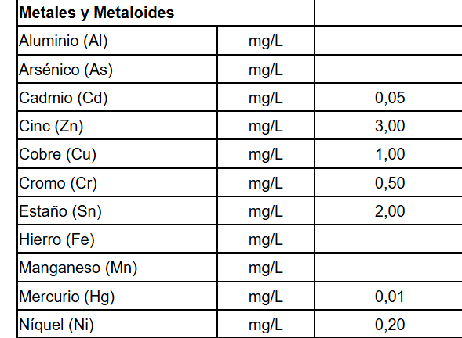
M2 | 0.06 | 86.03 | 2.26 | <LCM | 19.95
M3 | 0.99 | 277.1 | 4.75 | <LCM | 27.39
M4 | 0.21 | 51.04 | 1.99 | <LCM | 14.14
M5 | 0.119 | 5.06 | 1.11 | <LCM | 7.2
M6 | 0.05 | 61.57 | 5.34 | <LCM | 10.39
M7 | 0.19 | 76.71 | 1.55 | <LCM | 13.33
M8 | 0.83 | 156.93 | 3.88 | <LCM | 22.49
M9 | 0.37 | 119.01 | 4.04 | <LCM | 7.61
M10 | 0.087 | 14.46 | 16.3 | <LCM | 2.68
M11 | <LCM | 2.61 | 1.32 | <LCM | 21.03
M12 | 0.13 | 3.37 | 1.5 | <LCM | 23.8
M13 | 0.17 | 3.02 | 1.76 | <LCM | 24.06
M14 | 0.43 | 2.87 | 3.83 | <LCM | 28.56
M15 | 0.32 | 9.48 | 1.9 | <LCM | 19.61
M16 | 0.33 | 9.06 | 4.43 | <LCM | 19.27
M17 | <LCM | 0.94 | 8.77 | <LCM | 9.48
M18 | 0.42 | 3.18 | 2.84 | <LCM | 10.9
M19 | <LCM | 8.5 | 2.44 | <LCM | 68.29
M20 | <LCM | 6.71 | 1.85 | <LCM | 45.74
M21 | <LCM | 2.06 | 3.45 | <LCM | 14.04
M22 | <LCM | 14.25 | 4.62 | <LCM | 7.17
M23 | <LCM | 0.67 | 1.91 | <LCM | 7.85
M24 | <LCM | 0.79 | 0.97 | <LCM | 1.68
M25 | <LCM | <LCM | 0.79 | <LCM | 2.34
M26 | <LCM | 1.31 | 3.38 | <LCM | 5.73
M27 | <LCM | 1.32 | 5.41 | <LCM | 10.18
M28 | <LCM | <LCM | 3.15 | <LCM | 0.75
M29 | <LCM | <LCM | 3.95 | <LCM | 1.47
M30 | <LCM | <LCM | 6.01 | <LCM | 4.01
M31 | <LCM | 4.81 | 4.56 | <LCM | 4.99
M32 | <LCM | 16.88 | 3.21 | <LCM | 6.03
M33 | <LCM | <LCM | <LCM | <LCM | 0.22
M34 | <LCM | 17.49 | 3.6 | <LCM | 7.11
M35 | <LCM | 15.11 | 3.71 | <LCM | 7.25
M36 | <LCM | 9.3 | 3.68 | <LCM | 6.58
M37 | 0.57 | 87.82 | 7.84 | <LCM | 26.44
M38 | 0.21 | 27.96 | 5.11 | <LCM | 11.46
M39 | <LCM | 59.53 | 7.94 | <LCM | 20.41
M40 | <LCM | 1.31 | <LCM | <LCM | 3.44
M41 | 0.13 | 23 | 18.26 | <LCM | 719
M42 | <LCM | 11.17 | 5.6 | <LCM | 26.6
M43 | <LCM | 5.56 | 3.2 | <LCM | 16.93
M44 | 0.11 | 2.24 | 1.88 | <LCM | 18.54
M45 | <LCM | 5.96 | 4.01 | <LCM | 12.82
M46 | 0.17 | 16.61 | 9.74 | <LCM | 58.53
M47 | <LCM | <LCM | <LCM | <LCM | 1.34
M48 | 0.12 | 4.15 | 1.39 | <LCM | 7.76
M49 |  | 4.51 | 40.24 | <LCM | 29.29
M50 |  | 7.07 | 41.6 | <LCM | 49.17
M51 |  | 12.08 | 6.98 | <LCM | 45.01
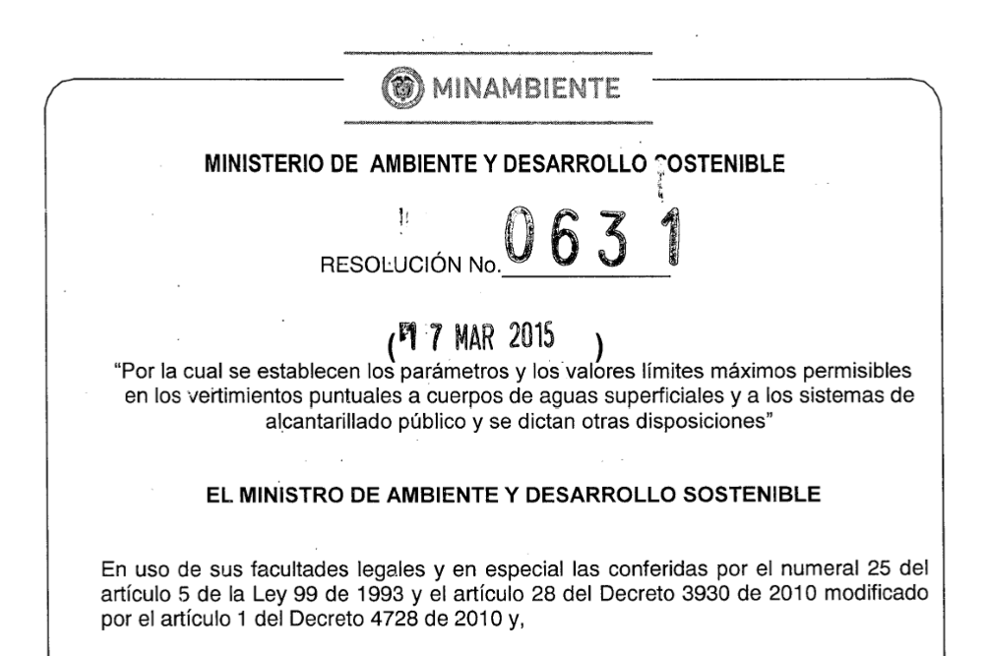
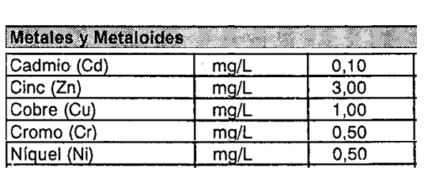
M52 |  | 12.74 | 6.21 | <LCM | 58.86
M53 |  | 22.33 | 7.82 | <LCM | 70.43
M54 |  | 9.27 | 6.07 | <LCM | 33.98
M55 |  | 5.61 | 6.4 | <LCM | 55.75
M56 |  | 2.93 | 3.54 | <LCM | 25.22
M57 |  | 3.95 | 6.05 | <LCM | 36.97
M58 |  | 4.97 | 6.3 | <LCM | 56.44
M59 |  | 1 | 3.49 | <LCM | 11.33
M60 |  | 2.36 | 4.1 | <LCM | 9.65
M61 |  | 7.84 | 9.56 | <LCM | 39.57
M62 |  | 2.01 | 6.3 | <LCM | 7.43
M63 |  | 1.18 | 3.89 | <LCM | 4.1
M64 |  | 11.79 | 14.99 | <LCM | 35.12
M65 |  | 1.01 | 2.44 | <LCM | 2.11

